銀行振込依頼書
銀 行 振 込 依 頼 書

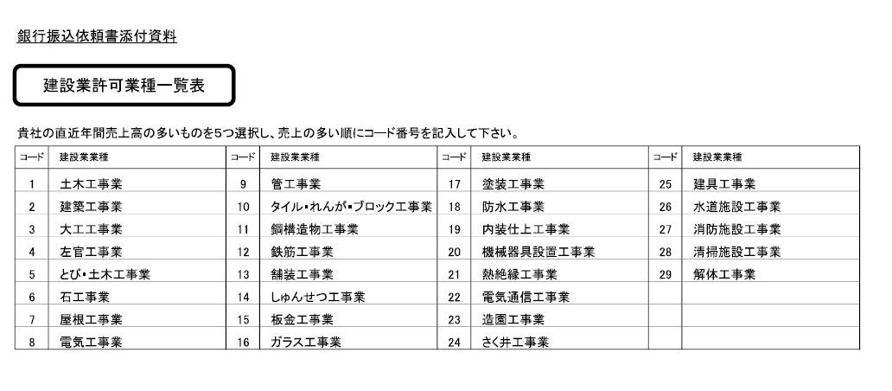
 | 大成ロテック株式会社 御中
 |  |  |  |  |  |  |  |  |  |  |  |  |  |  |  |  | 西暦 |  |  |  |  | 年 |  |  |  | 月 |  |  | 日

 | 本社情報 |  |  |  |  |  |  |  |  |  |  |  |  |  |  |  |  |  |  | 代表コード 大成ロテック㈱使用欄
 |  |  | *JV合材工場を登録する場合は、こちらに当該工場の情報を記入する。
 | ﾌﾘｶﾞﾅ |  |  |  |  |  |  |  |  |  |  |  |  |  |  |  |  |  |  |  |  |  |  | 代 表 者 印
 | 商 号

 | ﾌﾘｶﾞﾅ
 | 代表者 役職氏名

 | 郵便番号 |  |  | - |  |  |  | 電話番号 |  |  |  | - |  |  |  | - |  |  | FAX番号 （任意） |  |  |  |  | - |  |  |  | -

 | ﾌﾘｶﾞﾅ
 | 住 所

 | 適格請求書 発行事業者登録番号 |  | T |  | - |  |  |  |  | - |  |  | - |  |  |  | 資本金 |  |  | 0万円 |  |  |  | 従業 員数 |  |  | 0人

 | 建設業許可（該当取引先のみ） | 大臣 |  | FALSE |  | 特定 |  |  | FALSE |  |  |  | 第 |  |  |  |  |  | 号 | ＊JVのスポンサー会社名称
 |  | 知事 |  | FALSE |  | 一般 |  |  | FALSE
 |  | 許可業種 |  |  |  | ① |  |  | ② |  | ③ |  | ④ |  |  | ⑤ |  |  |  | ＊構成員に資本金3億円以下企業を含む場合はチェック |  |  |  |  |  |  |  | FALSE

 | 取引先情報 |  | ＊取引を行う出先機関の情報を記入 |  |  |  |  |  |  |  |  |  |  |  |  |  |  |  |  | 取引先コード 大成ロテック㈱使用欄
 |  |  | ＊内容が上記(本社情報）と同じ場合は記入不要
 | ﾌﾘｶﾞﾅ |  |  |  |  |  |  |  |  |  |  |  |  |  |  |  |  |  |  |  |  |  |  | 責 任 者 印
 | 商 号 （営業所名含む）

 | ﾌﾘｶﾞﾅ
 | 責任者 役職氏名

 | 郵便番号 |  |  | - |  |  |  | 電話番号 |  |  |  | - |  |  |  | - |  |  | FAX番号 （任意） |  |  |  |  | - |  |  |  | -

 | ﾌﾘｶﾞﾅ
 | 住 所

 | 支払先情報

 | 金融機関名 |  |  |  |  |  |  | 銀行コード |  |  |  |  |  | 支店名 |  |  |  |  |  |  |  |  | 支店コード

 | 口座種別 | 当座 |  | FALSE |  | 口座番号
 |  | 普通 |  | FALSE
 | ﾌﾘｶﾞﾅ
 | 振込先 口座名義

 | 電子記録債権等支払 | FALSE | 「でんさい」を利用する |  |  |  |  |  |  |  | ※別紙「でんさい利用申請書」を提出願います |  |  |  |  |  |  |  |  |  | ※電子記録債権支払を希望しない場合は、「期日現金払い」となります。
 |  | FALSE | 「e-Noteless」を利用する |  |  |  |  |  |  |  | ※申込必要書類をお渡しします
 |  | FALSE | 「電手」を利用する
１．貴社からの当方に対する振込による支払代金は、上記の指定銀行口座へお振込下さい。当方の口座へ入帳した時は貴社が振込を
した日に債務が履行されたものと認め領収証の発行はいたしません。
２．振込手数料、電子記録債権発行に係る事務手数料は当方で負担しますので、支払代金から差し引いて下さい。尚、貴社よりの差引金額に
対して領収証の発行には及びません。
３．この銀行振込依頼書に記載した事項を変更する時には直ちに貴社に届け出ます。 また、変更の届け出に関する一切の権限については、
取引先責任者に委任します。
４．以上各項目等により生じた事故は一切当方においてその責に任じ、貴社に対していささかもご迷惑をおかけしません。
５．本依頼書に基づく登録内容については、当方と貴社との間で３年間継続して取引がない場合には当方に通知なく抹消してください。
再び取引発生の時は改めて貴社が指定する届出書類を提出いたします。

 |  |  |  |  |  |  |  |  |  |  |  |  |  |  |  |  |  |  |  |  |  |  |  |  |  |  |  |  |  | ＊労務費ならびに中小受託取引適正化法の対象取引となるお支払の場合は振込手数料を控除いたしません。
 | 大成ロテック㈱使用欄 | 承認印 |  |  |  |  | 確認印
 |  |  |  |  |  |  |  |  |  |  |  |  |  |  | 登録通知書発送日
 |  |  |  |  |  |  |  |  |  |  |  |  |  |  |  |  |  | 年 |  |  | 月 |  |  |  | 日

